Instrucciones
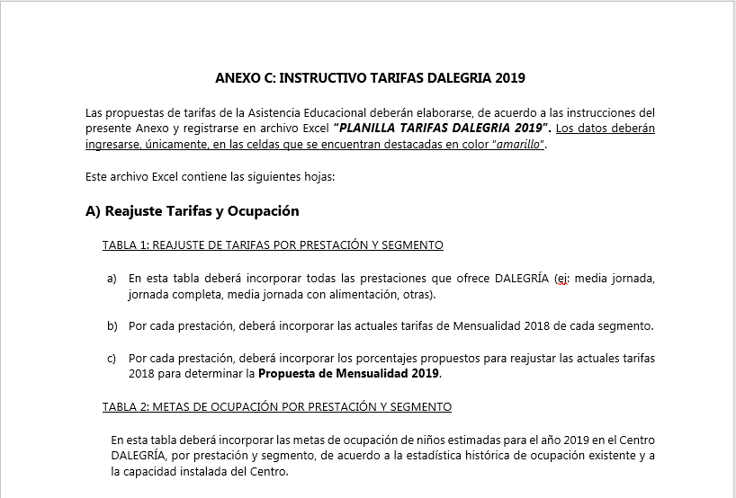
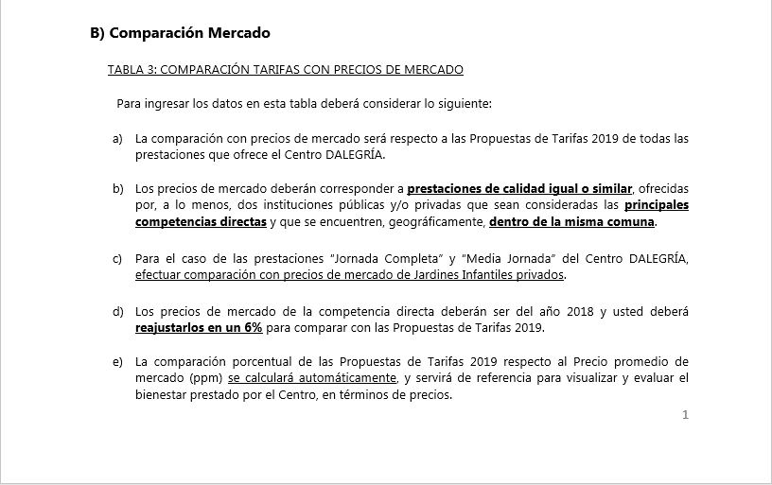
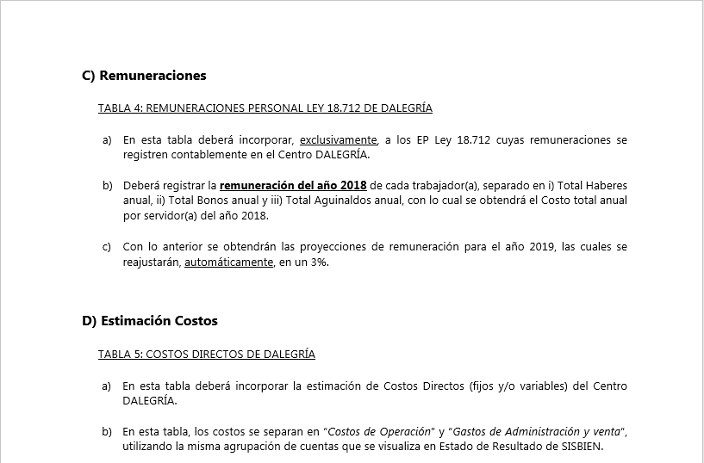
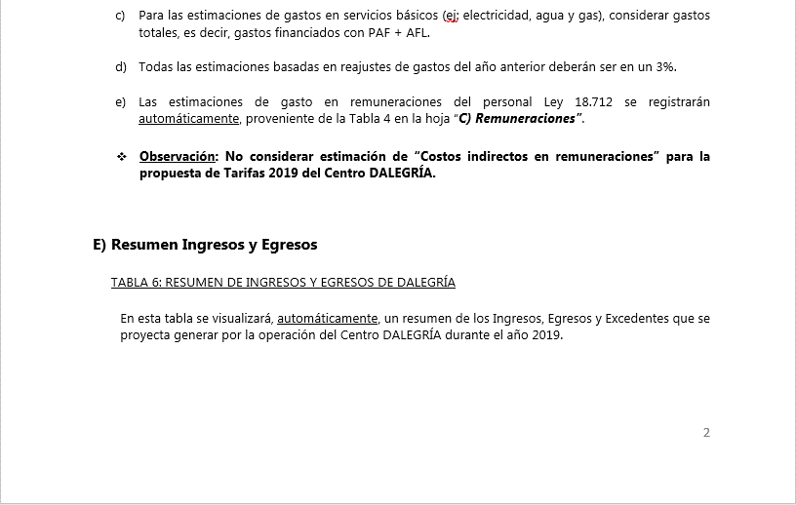
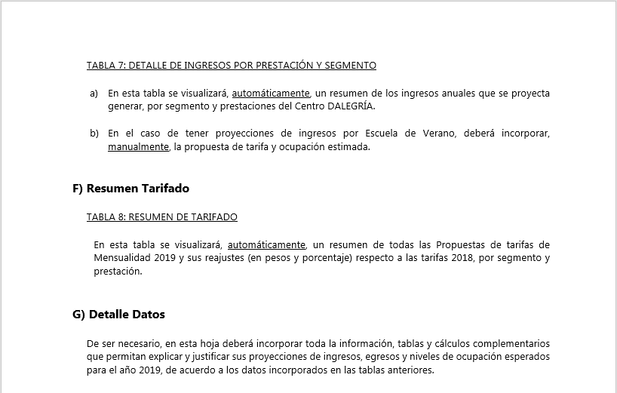

ANEXO C
INSTRUCCIONES

INGRESE LOS DATOS EN LAS CELDAS DESTACADAS EN COLOR AMARILLO

A) Reajuste Tarifas y Ocupación
Ir a
TABLA 2
 |  |  |  | ANEXO C
 |  |  |  | A) REAJUSTE DE TARIFAS Y METAS DE OCUPACIÓN

 |  | REPARTICION: |  | BIENVALP

TABLA 1: REAJUSTE DE TARIFAS POR PRESTACIÓN Y SEGMENTO |  |  |  |  |  |  |  |  |  |  |  |  |  |  |  |  |  |  |  | TABLA 2: METAS DE OCUPACIÓN POR PRESTACIÓN Y SEGMENTO

Centro de Beneficio | Prestación | Mensualidad 2018 |  |  |  |  |  | Reajuste propuesto |  |  |  |  |  | Propuesta Mensualidad 2019 |  |  |  |  |  | Centro de Beneficio | Prestación | Meta Ocupación niños 2019
 |  | 1) PERSONAL SERVICIO ACTIVO |  | 2) PERSONAL EN RETIRO |  | 3) PDI Y GENDARMERÍA | 4) CASOS ESPECIALES | 1) PERSONAL SERVICIO ACTIVO |  | 2) PERSONAL EN RETIRO |  | 3) PDI Y GENDARMERÍA | 4) CASOS ESPECIALES | 1) PERSONAL SERVICIO ACTIVO |  | 2) PERSONAL EN RETIRO |  | 3) PDI Y GENDARMERÍA | 4) CASOS ESPECIALES |  |  | 1) PERSONAL SERVICIO ACTIVO |  | 2) PERSONAL EN RETIRO |  | 3) PDI Y GENDARMERÍA | 4) CASOS ESPECIALES | Total Meta Ocupación
 |  | Oficiales / EE.CC. / Otras Ramas FF.AA. | GM / Otras ramas FF.AA. | Oficiales / EE.CC. | GM |  |  | Oficiales / EE.CC. / Otras Ramas FF.AA. | GM / Otras ramas FF.AA. | Oficiales / EE.CC. | GM |  |  | Oficiales / EE.CC. / Otras Ramas FF.AA. | GM / Otras ramas FF.AA. | Oficiales / EE.CC. | GM |  |  |  |  | Oficiales / EE.CC. / Otras Ramas FF.AA. | GM / Otras ramas FF.AA. | Oficiales / EE.CC. | GM
DALEGRÍA | Jornada Completa | $84,300 | $71,000 | $116,900 | $98,200 | $129,100 | $129,100 | 7% | 7% | 8% | 8% | 10% | 10% | $90,300 | $76,000 | $126,300 | $106,100 | $142,100 | $142,100 | DALEGRÍA | Jornada Completa | 3 | 2 | 2 | 1 | 0 | 1 | 9
 | (Nombre de prestación 2) | $- | $- | $- | $- | $- | $- | 0% | 0% | 0% | 0% | 0% | 0% | $- | $- | $- | $- | $- | $- |  | (Nombre de prestación 2) | 0 | 0 | 0 | 0 | 0 | 0 | 0
 | (Nombre de prestación 3) | $- | $- | $- | $- | $- | $- | 0% | 0% | 0% | 0% | 0% | 0% | $- | $- | $- | $- | $- | $- |  | (Nombre de prestación 3) | 0 | 0 | 0 | 0 | 0 | 0 | 0
 | (Nombre de prestación 4) | $- | $- | $- | $- | $- | $- | 0% | 0% | 0% | 0% | 0% | 0% | $- | $- | $- | $- | $- | $- |  | (Nombre de prestación 4) | 0 | 0 | 0 | 0 | 0 | 0 | 0
 | (Nombre de prestación 5) | $- | $- | $- | $- | $- | $- | 0% | 0% | 0% | 0% | 0% | 0% | $- | $- | $- | $- | $- | $- |  | (Nombre de prestación 5) | 0 | 0 | 0 | 0 | 0 | 0 | 0
 | (Nombre de prestación 6) | $- | $- | $- | $- | $- | $- | 0% | 0% | 0% | 0% | 0% | 0% | $- | $- | $- | $- | $- | $- |  | (Nombre de prestación 6) | 0 | 0 | 0 | 0 | 0 | 0 | 0
 | (Nombre de prestación 7) | $- | $- | $- | $- | $- | $- | 0% | 0% | 0% | 0% | 0% | 0% | $- | $- | $- | $- | $- | $- |  | (Nombre de prestación 7) | 0 | 0 | 0 | 0 | 0 | 0 | 0
 | (Nombre de prestación 8) | $- | $- | $- | $- | $- | $- | 0% | 0% | 0% | 0% | 0% | 0% | $- | $- | $- | $- | $- | $- |  | (Nombre de prestación 8) | 0 | 0 | 0 | 0 | 0 | 0 | 0
 | (Nombre de prestación 9) | $- | $- | $- | $- | $- | $- | 0% | 0% | 0% | 0% | 0% | 0% | $- | $- | $- | $- | $- | $- |  | (Nombre de prestación 9) | 0 | 0 | 0 | 0 | 0 | 0 | 0
 | (Nombre de prestación 10) | $- | $- | $- | $- | $- | $- | 0% | 0% | 0% | 0% | 0% | 0% | $- | $- | $- | $- | $- | $- |  | (Nombre de prestación 10) | 0 | 0 | 0 | 0 | 0 | 0 | 0

